関係者区分
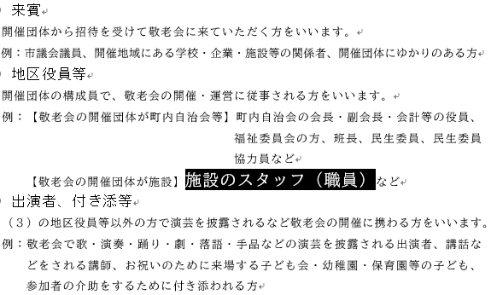
関係者の区分は以下の表を参考にしてください。（敬老会の手引きｐ.18より）

